08_UIイメージ
項目 | 内容
Phase | Phase5
画像ファイル | C:\Users\hide\Desktop\ChatGPT Image 2026年5月30日 13_56_37.png
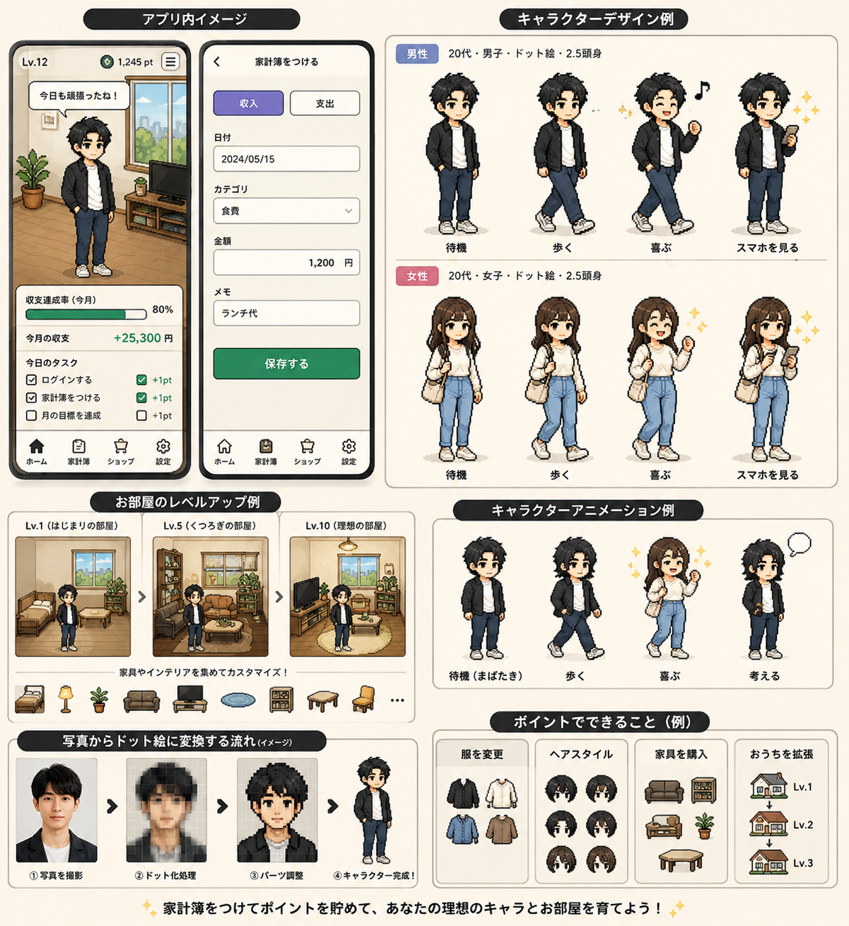
使い方 | このPhaseで関係するUI要素を画像から抽出して設計に反映

